操作教程
易速物流系统操作指南
**为稳妥快速完成包裹投递，也便于后续包裹信息跟踪，请规范操作——让每一个包裹“全程无忧”！
1.注册与开通 2.登录并设置回邮姓名 3.添加包裹（上传发票） 4. 打印地址标签 5货物包裹交寄 6.其他细节——FBA如何封箱贴标、纯电池包装要求等
第一步：注册与开通
网址：www.espeedpost.com 注册完成后，请记住你在系统里设定的“客户名称”（不是登录名），然后联系开通帐号。 | 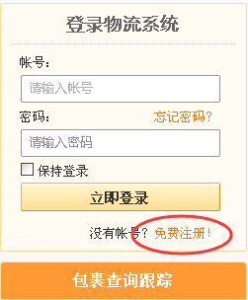 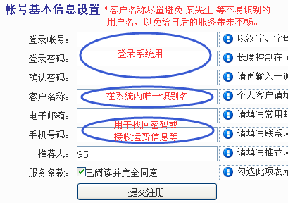 | 注册后，首次登录弹窗， 请联系我司开通服务；
第二步：设置回邮姓名
*登录后，可看到您在系统里客户名称及8位数字ID号；（请留意这2个常用的重要信息） *首次点击添加包裹，会弹窗要求设定回邮姓名，请根据引导填写您的英文名作为回邮姓名（其他栏目忽略）；输入登录密码提交更新； | 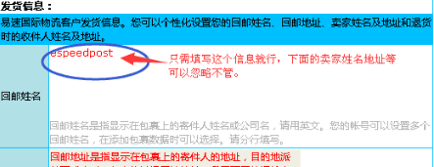
第三步：添加包裹
*运输方式：请准确选择；先选择大类，后面再选择细分服务； *地址信息：国家、收件人全名、地址及邮编必填并确保对应一致； *申报内容必填，多个品名可在右侧点增加；申报类型默认； PS：如果是同一个买家，可根据原有的运单，通过复制按钮来进行快速添加包裹； | 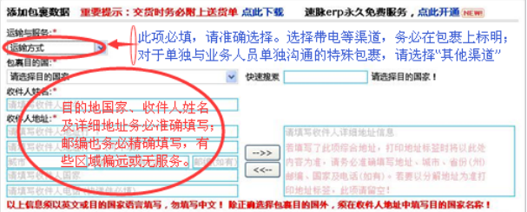 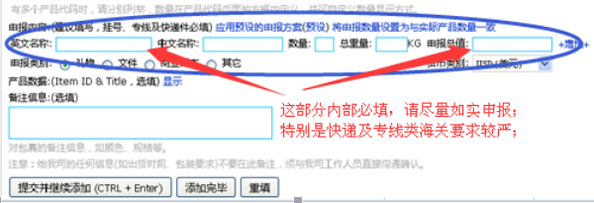
第四步：打印标签
*在包裹添加完成后，点击系统左侧查看包裹-未经确认；检查申报及地址信息确认无误后，将包裹状态变更为已经确认状态；（FBA在更改包裹状态前，请上传预报发票） *2009开头的是我司系统的包裹序号，最终的包裹转运单号会更新在右侧的框内。 *然后点击查看包裹-已经确认；打印地址标签，并粘贴在包裹外包装上。（默认为10*10的热敏纸；也可用A4纸直接打印） | 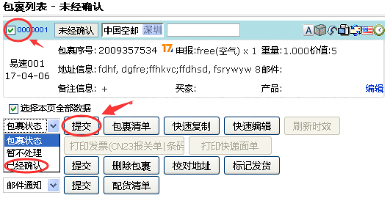 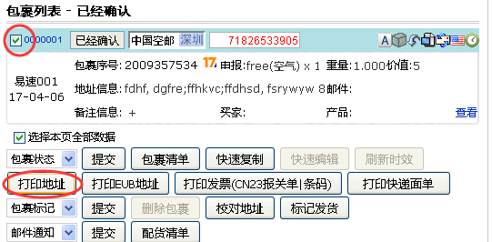
第五步：货物交寄
*深圳本地客户可直接交货至我司，或联系上门取件； *其他区域客户可通过国内快递邮寄至深圳运营中心。详见第二项用户手册！ *当天有多个包裹的，请编制打印交接单一并交给我司。 个别少量包裹，可不用填制交接单。只需将2009…的包裹序号清楚标注在快递包裹上即可。
六、其他细节--FBA包装及 纯电池包装
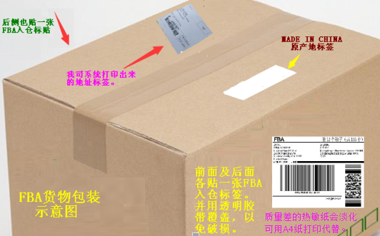 | 单个电池要有独立包装； 仿牌电池必须妥善贴标： 品牌logo及关键字贴掉； 生产地不是中国的也贴掉； 电伏容量一定要露出来； | 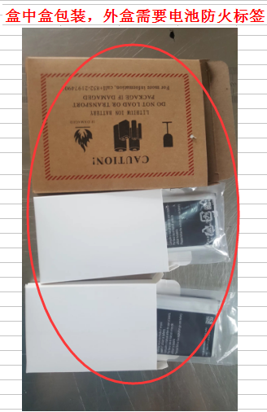 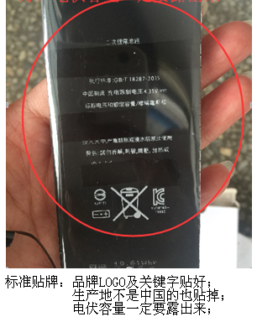

特殊货物
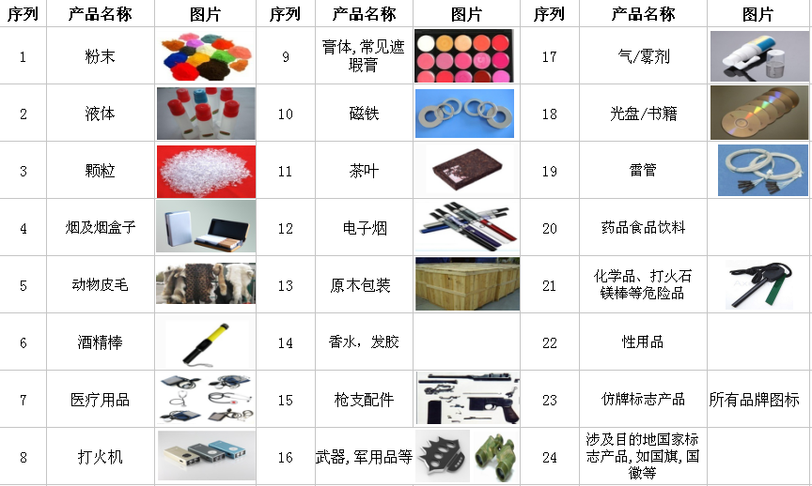
常见反倾销产品及禁运品
反倾销产品参考：
1、贱金属及其制品——钢钉、钢管、碳合金钢丝条、金属硅、金刚石锯片、不锈钢加压管、定尺碳素钢板、石油专用管材、冷轴碳钢、薄壁矩形钢管、熨衣架及部件、螺纹钢筋、弹簧垫圈、非封闭内置弹簧部件、不锈钢拉制深水槽、冷轧钢板、无缝碳钢和合金钢标准管、管线管和压力管、圆锥滚子轴承、铸铁件、金属镁、镀锌板、重锻造手动工具（斧子、撬杠、锤子、镐头）、钢制高压气瓶； 2、化学产品——己内酰胺（又称碳酸锂）、聚对苯二甲酸乙二酯膜片和条、聚乙烯醇、高锰酸钾、三聚氰胺、天然猪鬃油漆刷及刷头 3、杂项制品——木制卧室家具、复合木地板、非晶硅织物、晶体硅光伏电池、小直径石墨电极 4、机械电气设备及部件——滚球轴承、汽车挡风玻璃、刹车鼓与刹车转子 5、纸及纸制品——铜版纸、格记录纸、薄绵纸、折叠礼品盒、皱纹纸、无涂层纸 6、纺织制品——聚酯人造纤维、画布、编织电热毯 7、预制食品与饮料——淹渍蘑菇罐头、柠檬酸与柠檬酸盐、华糖醇、冷冻的和罐装的暖水虾 8、塑料与橡胶制品——复合编织袋、聚乙烯手提袋、新充气工程机械轮胎 9、矿石及矿物燃料——钻石锯条及部件 10、家用电器——彩色电视机、家用大型洗衣机 11、车船运输设备及部件——-自行车、手推车 12、建材与玻璃制品——铝型材、双轴土工格栅、镁碳砖 13、蔬菜产品——蜂蜜

常见禁运敏感货：（特殊渠道请单询）

国家及海关
世界各国目录 | 部分国家海关政策
截止2016.5.31,世界上共有232个国家和地区,其中国家为195个,地区为37个。
亚洲：（注意一些高风险国家，见底部备注列表）
东亚：中国、蒙古、朝鲜、韩国、日本（5）东南亚：菲律宾、越南、老挝、柬埔寨、缅甸、泰国、马来西亚、文莱、新加坡、印度尼西亚、东帝汶（11）南亚：尼泊尔、不丹、孟加拉国、印度、巴基斯坦、斯里兰卡、马尔代夫（7）中亚：哈萨克斯坦、吉尔吉斯斯坦、塔吉克斯坦、乌兹别克斯坦、土库曼斯坦（5）西亚：阿富汗、伊拉克、伊朗、叙利亚、约旦、黎巴嫩、以色列、巴勒斯坦、沙特阿拉伯、巴林、卡塔尔、科威特、阿联酋、阿曼、也门、格鲁吉亚、亚美尼亚、阿塞拜疆、土耳其、塞浦路斯（20） | 印度海关2017.4.1日开始，所有扣关检查的货件都须收件人在货物到达当地的第二天内提交进口清关文件（授权）才能开始清关，一旦延误前三天内将收取约70EUR/天的滞纳金；之后的日期将按140EUR/天的费用收取滞纳金。 此费用将强制由收件方支付，若有货物发往印度，请寄件人通知好印度收件方务必在货物到达前准备好所有清关资料，请发件人和收件人沟通好，建议客户随货带有清关资料！！
欧洲（欧盟关税起征点很低，超18美元就要按货物价值的27%左右来征收综合关税）
北欧：芬兰、瑞典、挪威、冰岛、丹麦法罗群岛（丹）（6）东欧：爱沙尼亚、拉脱维亚、立陶宛、白俄罗斯、俄罗斯、乌克兰、摩尔多瓦（7）中欧：波兰、捷克、斯洛伐克、匈牙利、德国、奥地利、瑞士、列支敦士登（8）西欧：英国、爱尔兰、荷兰、比利时、卢森堡、法国、摩纳哥（7）南欧：罗马尼亚、保加利亚、塞尔维亚、马其顿、阿尔巴尼亚、希腊、斯洛文尼亚、克罗地亚、波斯尼亚和墨塞哥维那、意大利、梵蒂冈、圣马力诺、马耳他、西班牙、葡萄牙、安道尔(16) | 欧盟：综合关税的组成：VAT = （货值(向海关申报) + 运费 +DUTY）*19% DUTY = （货值 +运费 70% ）X 产品税率 英国起征点15英镑：税金=关税+增值税VAT（20%） 关税=货值*关税税率 增值税=（货值+运费+关税）*20%
非洲（海关也很麻烦）
北非：埃及、利比亚、苏丹、突尼斯、阿尔及利亚、摩洛哥、亚速尔群岛（葡）、马德拉群岛（葡）（8）东非：埃塞俄比亚、厄立特里亚、索马里、吉布提、肯尼亚、坦桑尼亚、乌干达、卢旺达、布隆迪、塞舌尔（10）中非：乍得、中非、喀麦隆、赤道几内亚、加蓬、刚果共和国（即：刚果（布））、刚果民主共和国（即：刚果（金））、圣多美及普林西比（8）西非：毛里塔尼亚、西撒哈拉（注：未独立）、塞内加尔、冈比亚、马里、布基纳法索、几内亚、几内亚比绍、佛得角、塞拉利昂、利比里亚、科特迪瓦、加纳、多哥、贝宁、尼日尔、加那利群岛（西）（18）南非：赞比亚、安哥拉、津巴布韦、马拉维、莫桑比克、博茨瓦纳、纳米比亚、南非、斯威士兰、莱索托、马达加斯加、科摩罗、毛里求斯、留尼旺（法）、圣赫勒拿（英）（15) | 南非：清关时间较长，申报价值USD60以上及电子产品类高价值货物将被扣关检查，必须提供商业发票。不接受成双成品鞋，须打孔或剪样；
大洋洲（澳大利亚海关也很严格，DHL快递原则上收件人必须是公司类型的，建议选择澳洲专线出货）
澳大利亚、新西兰、巴布亚新几内亚、所罗门群岛、瓦努阿图、斐济、基里巴斯、瑙鲁、密克罗尼西亚联邦 马绍尔群岛、萨摩亚、帕劳、汤加等 | 澳大利亚1000澳币 综合关税的组成：DUTY + GST + ADV (清关杂费) GST = VAT（货值 (向海关申报) +运费 + DUTY）X 10 % DUTY = 货值 X 税率 新西兰起征点美金308（包括运费）
北美洲（加拿大注意FBA的偏远问题，关税起征点仅有13美元）
北美：加拿大、美国、墨西哥、格陵兰（丹）（4）中美洲：危地马拉、伯利兹、萨尔瓦多、洪都拉斯、尼加拉瓜、哥斯达黎加、巴拿马（7）加勒比海地区：巴哈马、古巴、牙买加、海地、多米尼加共和国、安提瓜和巴布达、圣基茨和尼维斯、多米尼克、圣卢西亚、圣文森特和格林纳丁斯、格林纳达、巴巴多斯、特立尼达和多巴哥、波多黎各（美）、英属维尔京群岛、美属维尔京群岛、安圭拉（英）、蒙特塞拉特（英）、瓜德罗普（法）、马提尼克（法）、荷属安的列斯、阿鲁巴（荷）、特克斯和凯科斯群岛（英）、开曼群岛（英）、百慕大（英）(25) | 加拿大起征点：加币20
南美洲（海关比较难清关，尤其是巴西，DHL要求走巴西要预交风险金）
哥伦比亚、委内瑞拉、圭亚那、苏里南、厄瓜多尔、秘鲁、巴西、玻利维亚、智利、巴拉圭、乌拉圭、阿根廷和法属圭亚那 | 巴西起征点：美金46
 | 其他常见国家关税起征点： 欧盟其他国家18欧元； 西班牙：USD30； 俄国：卢布10000； 日本：USD130； 新加坡：USD307； 新西兰：USD308（包括运费）； 拉丁美洲：美金50（高于美金50元的包裹容易遗失）
** DHL认定高风险区：阿富汗、南苏丹、布隆迪、马里、尼日尔； 受限制区域：中非、厄立特里亚、北韩、伊朗、科特迪瓦、刚果民主国、利比里亚、索马里、苏丹；双风险区域：伊拉克、利比亚、叙利亚，也门。（上述国家快递件将收取高额服务费）
** DHL偏远：除美国 加拿大 墨西哥 新加坡外，其他国家都存在偏远区域；偏远附加费一般最低超200元/票，且需加收燃油。
** FBA专线：美国、加拿大、欧洲28国可提供普货、带电及纯电池的全包服务；澳大利亚及印度有纯电双清池包税服务；

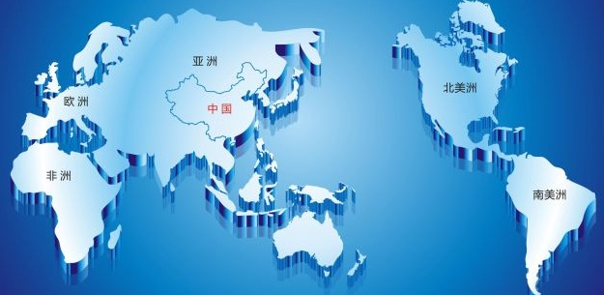 | *中国直发的国际专线的小包和EMS一般情况下不会征收税金。 *根据经验，申报价值填写为该票货物出厂价（注意是出厂价）的70%左右是清关较为顺畅的，申报价值太低有可能导致海关会查扣罚款并强制按当地市场水平调整申报价值，太高会影响你的缴纳税金成本。
 | 税金一般包括两种方面，关税和增值税； 不同的国家增值税税率是不同的，比如英国是20%，而澳洲是10%，美国则没有增值税。另外，相同的产品不同的材质关税税率也会不同，完全一样的产品在不同的国家关税税率也会不同。 增值税的收取必须是CIF的，也就是说，需要加上运费和关税。

